1 TRIMESTRE 2021
SUBSECRETARÍA SERVICIO INTEGRAL DE ATENCIÓN A LA CIUDADANÍA-SIAC-. ANEXO 6. REPORTE ATENCIÓN TELEFÓNICA DEL 16 DE DEL 2020 AL 31 DE MARZO DEL 2021
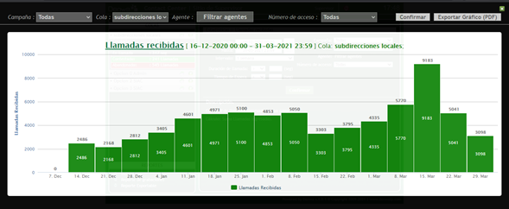

Subdirecciones Locales

Mes: | DICIEMBRE 16 A 31 - 2020 | Cola: | Información Ciudadana
 | Indicadores por llamada
Semana | Llamadas Recibidas | Llamadas contestadas | Llamadas abandonadas
3 | 1403 | 536 | 867
4 | 2168 | 626 | 1542
5 | 2812 | 1006 | 1806
Total | 6383 | 2168 | 4215
TOTAL % | 100 | 33.965220116 | 66.034779884

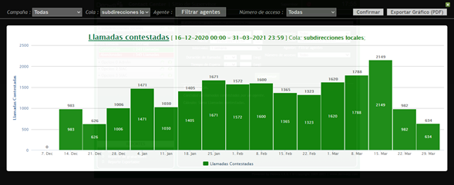
Mes: | ENERO | Cola: | Información Ciudadana
 | Indicadores por llamada
Semana | Llamadas Recibidas | Llamadas contestadas | Llamadas abandonadas
1 | 2812 | 1006 | 1806
2 | 3405 | 1471 | 1934
3 | 4601 | 1030 | 3571
4 | 4971 | 1405 | 3566
5 | 5100 | 1671 | 3429
Total | 20889 | 6583 | 14306
TOTAL % | 100 | 31.514194073 | 68.485805927

Mes: | FEBRERO | Cola: | Información Ciudadana
 | Indicadores por llamada
Semana | Llamadas Recibidas | Llamadas contestadas | Llamadas abandonadas
1 | 4853 | 1572 | 3281
2 | 5050 | 1600 | 3450
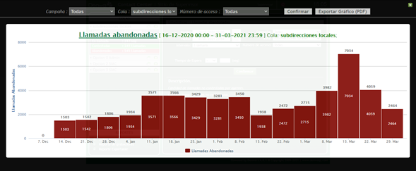
3 | 3303 | 1365 | 1938
4 | 3795 | 1323 | 2472
5
Total | 17001 | 5860 | 11141
TOTAL % | 100 | 34.468560673 | 65.531439327

Mes | MARZO | Cola | Información Ciudadana
 | Indicadores por llamada
Semana | Llamadas Recibidas | Llamadas contestadas | Llamadas abandonadas
1 | 4335 | 1620 | 2715
2 | 5770 | 1788 | 3982
3 | 9183 | 2149 | 7034
4 | 5041 | 982 | 4059
5 | 3098 | 634 | 2464
Total | 27427 | 7173 | 20254
TOTAL % | 100 | 26.153060852 | 73.846939148
TOTAL TRIMESTRE | Llamadas Recibidas | Llamadas contestadas | Llamadas abandonadas
 | 71700 | 21784 | 49916
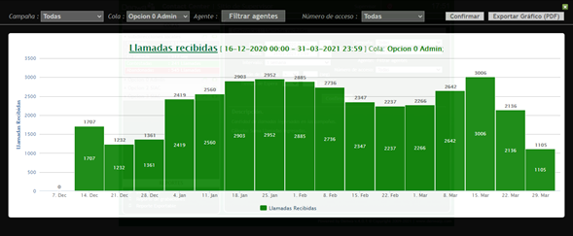
TOTAL % | 100 | 30.382147838 | 69.617852162

Linea Administrativa

Mes | DICIEMBRE | Cola | Linea administrativa
 | Indicadores por llamada
Semana | Llamadas Recibidas | Llamadas contestadas | Llamadas abandonadas
3 | 933 | 162 | 771
4 | 1232 | 193 | 1039
5 | 1361 | 362 | 999
Total | 3526 | 717 | 2809
TOTAL % | 100 | 20.334656835 | 79.665343165

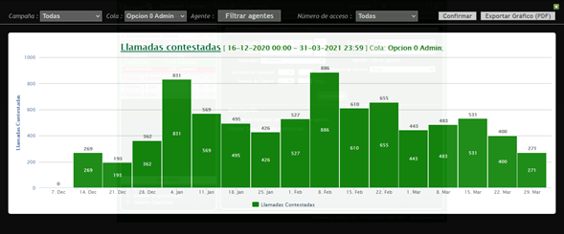
Mes | ENERO | Cola | Linea administrativa
 | Indicadores por llamada
Semana | Llamadas Recibidas | Llamadas contestadas | Llamadas abandonadas
1 | 1361 | 362 | 999
2 | 2419 | 831 | 1588
3 | 2560 | 569 | 1991
4 | 2903 | 495 | 2408
5 | 2952 | 426 | 2526
Total | 12195 | 2683 | 9512
TOTAL % | 100 | 22.000820008 | 77.999179992

Mes | FEBRERO | Cola | Linea administrativa
 | Indicadores por llamada
Semana | Llamadas Recibidas | Llamadas contestadas | Llamadas abandonadas
1 | 2885 | 527 | 2358
2 | 2736 | 886 | 1850
3 | 2347 | 610 | 1737
4 | 2237 | 655 | 1582
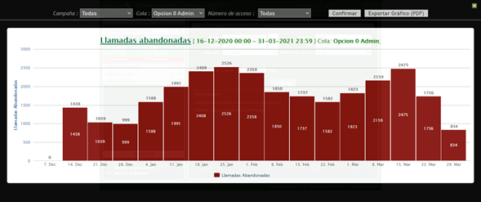
5
Total | 10205 | 2678 | 7527
TOTAL % | 100 | 26.242038217 | 73.757961783

Mes | MARZO | Cola | Linea administrativa
 | Indicadores por llamada
Semana | Llamadas Recibidas | Llamadas contestadas | Llamadas abandonadas
1 | 2266 | 443 | 1823
2 | 2642 | 483 | 2159
3 | 3006 | 531 | 2475
4 | 2136 | 400 | 1736
5 | 1105 | 271 | 834
Total | 11155 | 2128 | 9027
TOTAL % | 100 | 19.076647243 | 80.923352757
 | Llamadas Recibidas | Llamadas contestadas | Llamadas abandonadas
TOTAL TRIMESTRE | 37081 | 8206 | 28875
TOTAL % | 100 | 22.129931771 | 77.870068229
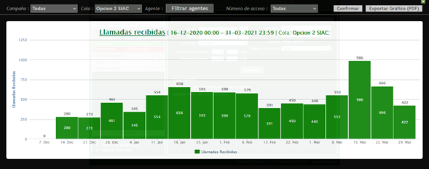

Linea PQRS

Mes | DICIEMBRE | Cola | Linea PQRS
 | Indicadores por llamada
Semana | Llamadas Recibidas | Llamadas contestadas | Llamadas abandonadas
3 | 169 | 114 | 55
4 | 273 | 41 | 232
5 | 461 | 132 | 329
Total | 903 | 287 | 616
TOTAL % | 100 | 31.782945736 | 68.217054264

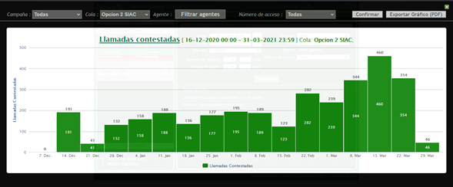
Mes | ENERO | Cola | Linea PQRS
 | Indicadores por llamada
Semana | Llamadas Recibidas | Llamadas contestadas | Llamadas abandonadas
1 | 461 | 132 | 329
2 | 345 | 158 | 187
3 | 554 | 188 | 366
4 | 658 | 136 | 522
5 | 593 | 177 | 416
Total | 2611 | 791 | 1820
TOTAL % | 100 | 30.294906166 | 69.705093834

Mes | FEBRERO | Cola | Linea PQRS
 | Indicadores por llamada
Semana | Llamadas Recibidas | Llamadas contestadas | Llamadas abandonadas
1 | 590 | 195 | 395
2 | 579 | 189 | 390
3 | 391 | 123 | 268
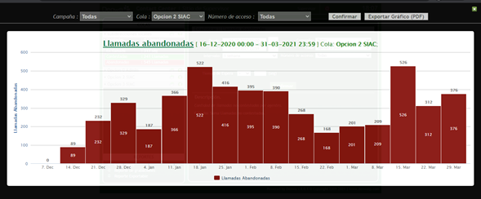
4 | 450 | 282 | 168
5
Total | 2010 | 789 | 1221
TOTAL % | 100 | 39.253731343 | 60.746268657

Mes | MARZO | Cola | Linea PQRS
 | Indicadores por llamada
Semana | Llamadas Recibidas | Llamadas contestadas | Llamadas abandonadas
1 | 440 | 239 | 201
2 | 553 | 344 | 209
3 | 986 | 460 | 526
4 | 666 | 354 | 312
5 | 422 | 46 | 376
Total | 3067 | 1443 | 1624
TOTAL % | 100 | 47.049233779 | 52.950766221
TOTAL TRIMESTRE | Llamadas Recibidas | Llamadas contestadas | Llamadas abandonadas
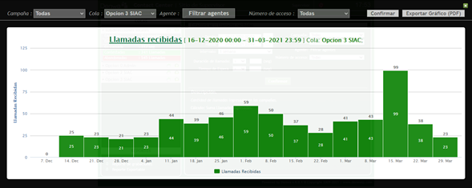
 | 8591 | 3310 | 5281
TOTAL % | 100 | 38.528692818 | 61.471307182

Linea Denuncias por presuntos hechos de corrupción

Mes | DICIEMBRE | Cola | Linea Denuncias
 | Indicadores por llamada
Semana | Llamadas Recibidas | Llamadas contestadas | Llamadas abandonadas
3 | 21 | 12 | 9
4 | 23 | 0 | 23
5 | 21 | 2 | 19
Total | 65 | 14 | 51
TOTAL % | 100 | 21.538461538 | 78.461538462

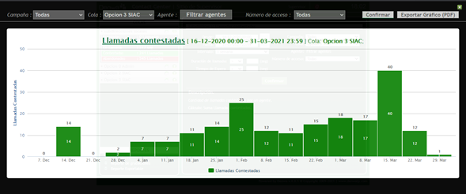
Mes | ENERO | Cola | Linea Denuncias
 | Indicadores por llamada
Semana | Llamadas Recibidas | Llamadas contestadas | Llamadas abandonadas
1 | 21 | 2 | 19
2 | 23 | 7 | 16
3 | 44 | 7 | 37
4 | 39 | 11 | 28
5 | 46 | 14 | 32
Total | 173 | 41 | 132
TOTAL % | 100 | 23.699421965 | 76.300578035

Mes | FEBRERO | Cola | Linea Denuncias
 | Indicadores por llamada
Semana | Llamadas Recibidas | Llamadas contestadas | Llamadas abandonadas
1 | 59 | 25 | 34
2 | 50 | 12 | 38
3 | 37 | 11 | 26
4 | 28 | 15 | 13
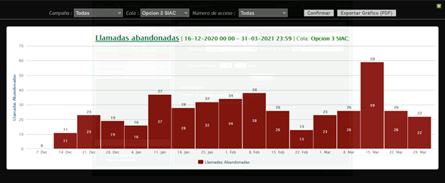
5
Total | 174 | 63 | 111
TOTAL % | 100 | 36.206896552 | 63.793103448

Mes | MARZO | Cola | Linea Denuncias
 | Indicadores por llamada
Semana | Llamadas Recibidas | Llamadas contestadas | Llamadas abandonadas
1 | 41 | 18 | 23
2 | 43 | 17 | 26
3 | 99 | 40 | 59
4 | 38 | 12 | 26
5 | 23 | 1 | 22
Total | 244 | 88 | 156
TOTAL % | 100 | 36.06557377 | 63.93442623
 | Llamadas Recibidas | Llamadas contestadas | Llamadas abandonadas
TOTAL TRIMESTRE | 656 | 206 | 450
TOTAL % | 100 | 31.402439024 | 68.597560976

Atención General - Telefonía SIAC

Trimestre | 1 Trimestre 2021 | Cola | TODAS
Semana | Llamadas Recibidas | Llamadas contestadas | Llamadas abandonadas
N.A | 118028 | 33506 | 84522
TOTAL % | 100 | 28.388179076 | 71.611820924

Elaboró | Claudia Bulla. Profesional contratista SIAC.
Aprobó | Erwin Gaeth Mera. Líder equipo SIAC.
Fecha de elaboración. | Abril 13 del 2021
Fuente. | Aplicativo Denwa

